Sheet1
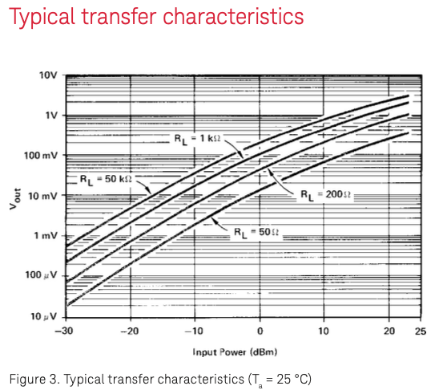
 |  |  | RL=1kΩ | Ta=25deg
 |  |  | Pin(dBm) | Vout(mV) | 多項式近似(mV) | 多項式/読取値 |  |  | 110 | 温度特性 | 変動 |  | 多項式近似
 |  |  | -30 | 0.22 | 0.2213 | 1.0059090909 |  | 温度(度) | 入力mW | -20dBm | →0dBm |  | 入力mW
 |  |  | -20 | 2.2 | 2.2312 | 1.0141818182 |  | -20 | 66.232223496 | 0.57247957965 | 1.05176 | 0.60211112269 | 66.012
 |  |  | -10 | 18 | 17.9991 | 0.99995 |  | 0 | 88.546518162 | 0.82459367643 | 0.9762 | 0.80496834693 | 89.056
 |  |  | 0 | 110 | 110 | 1 |  | 20 | 108.3456 | 1 | 0.98496 | 0.98496 | 108.26
 |  |  | 10 | 450 | 450.0409 | 1.0000908889 |  | 40 | 123.92175648 | 1.045008926 | 1.07804 | 1.1265614226 | 123.624
 |  |  | 20 | 1500 | 1500.5688 | 1.0003792 |  | 60 | 134.7809915 | 0.97597793678 | 1.25544 | 1.225281741 | 135.148

 |  |  | 5 | ー | 229.04909062 | 任意の値 |  |  |  |  |  |  | 2次 | -0.0048
 |  |  |  |  |  |  |  |  |  |  |  |  | 1次 | 1.0562
 |  |  | 5次 | 0.000015109 |  | 0.000015109 |  |  |  |  |  |  | 0次 | 89.056
 |  |  | 4次 | 0.001211 |  | 0.001211
 |  |  | 3次 | 0.0453
 |  |  | 2次 | 1.1191
 |  |  | 1次 | 16.921
 |  |  | 0次 | 110

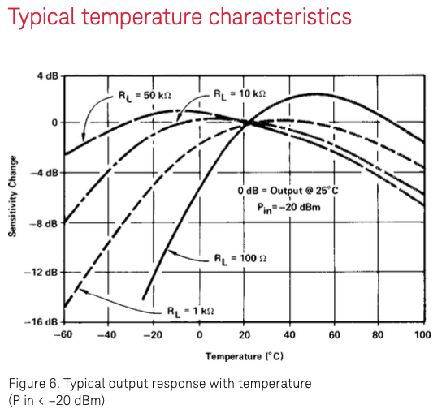
 |  |  | Pin=-20dBm
 |  |  | RL=1kΩ
 |  |  | T(deg) | Sens(dB) | 多項式近似(dB) | 多項式/読取値 | 25deg基準
 |  |  | -60 | -14.8 | -14.6208 | 1.020845456 | 0.18311334663
 |  |  | -40 | -9.4 | -9.2784 | 1.0140981723 | 0.33871934433
 |  |  | -20 | -4.7 | -4.72 | 0.99770006382 | 0.57247957965
 |  |  | 0 | -1.5 | -1.5504 | 0.99421428764 | 0.82459367643
 |  |  | 20 | 0 | 0.1248 | 1.0144718487 | 1
 |  |  | 40 | 0.5 | 0.5072 | 1.0008292743 | 1.045008926
 |  |  | 60 | -0.1 | -0.0864 | 1.0015669843 | 0.97597793678
 |  |  | 80 | -1.5 | -1.416 | 1.0097177712 | 0.83745214638
 |  |  | 100 | -3.4 | -3.5104 | 0.98737016462 | 0.65802137295
 |  |  | -20 |  | -4.72 |  | 0.57247957965 | Pin＝-20dBmでは、-20度の出力は20度の0.572倍
 |  |  | 20 | 基準 | 0.1248 |  | 1
 |  |  | 60 |  | -0.0864 |  | 0.97597793678 | Pin＝-20dBmでは、+60度の出力は20度の0.976倍
 |  |  | 5次 | -5E-10
 |  |  | 4次 | 0.00000008
 |  |  | 3次 | 2.00E-06
 |  |  | 2次 | -0.0019
 |  |  | 1次 | 0.1204
 |  |  | 0次 | -1.5504

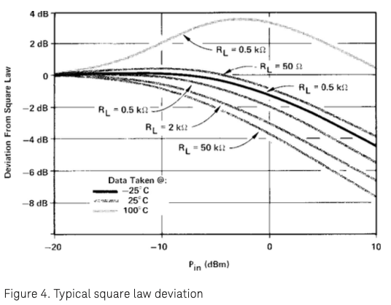
 |  |  | RL=0.5kΩ | 読取値 |  |  | 多項式近似式 |  |  |  | 多項式/読取値 |  |  |  | 基準
 |  |  | Pin(dBm) | -25deg(dB) | 25deg(dB) | 100deg(dB) | -25deg(dB) | 25deg(dB) |  | 100deg(dB) | -25deg | 25deg | 100deg | -25deg | 25deg | 100deg
 |  |  | -20 | 0 | 0 | 0 | -0.0193 | -0.0263 |  | -0.018 | 0.99778047219 | 0.99697668007 | 0.9979298192 | 1.0008062296 | 1 | 1.0009560295
 |  |  | -15 | 0.1 | 0 | 0.8 | 0.105825 | 0.042075 |  | 0.82015625 | 1.0006708528 | 1.0048558148 | 1.0023232687 | 1.0073664901 | 1 | 1.0937147333
 |  |  | -10 | 0.2 | 0 | 2.1 | 0.1847 | -0.0583 |  | 2.109 | 0.9982400729 | 0.99331043985 | 1.0010367003 | 1.0283714237 | 1 | 1.2834087621
 |  |  | -5 | -0.2 | -0.7 | 3.5 | -0.195175 | -0.664925 |  | 3.50165625 | 1.000555653 | 1.004046323 | 1.000190701 | 1.055571121 | 1 | 1.6155822108
 |  |  | 0 | -1.2 | -1.9 | 3.5 | -1.1913 | -1.8903 |  | 3.5 | 1.0010021263 | 1.0011173776 | 1 | 1.0838021295 | 1 | 1.8600088045
 |  |  | 5 | -2.7 | -3.6 | 2.2 | -2.706175 | -3.621925 |  | 2.19590625 | 0.9992893295 | 0.99747897423 | 0.99952880066 | 1.1111878908 | 1 | 1.9538515444
 |  |  | 10 | -4.4 | -5.5 | 0.5 | -4.3873 | -5.5223 |  | 0.435 | 1.001463211 | 0.99743591053 | 0.99254452938 | 1.1395935959 | 1 | 1.9854776377

 |  |  | 6次 | 0 | 0 | -0.000000318 |  |  |  |  |  |  |  | Pin＝0dBm | 温度 | 比率
 |  |  | 5次 | 0 | 0 | -0.000007 |  |  |  |  |  |  |  |  | -25 | 1.0838021295
 |  |  | 4次 | 0.000017 | 0.000015 | 0.00009 |  |  |  |  |  |  |  |  | 25 | 1
 |  |  | 3次 | 0.0003 | 0.0003 | 0.0015 |  |  |  |  |  |  |  |  | 100 | 1.8600088045
 |  |  | 2次 | -0.0108 | -0.0105 | -0.0281 |  |  |  |  |  |  |  | 任意の数値 | -20 | 1.05176
 |  |  | 1次 | -0.2586 | -0.3032 | -0.1637 |  |  |  |  |  |  |  |  | 0 | 0.9762
 |  |  | 0次 | -1.1913 | -1.8903 | 3.5 |  |  |  |  |  |  |  |  | 20 | 0.98496
 |  |  |  |  |  |  |  |  |  |  |  |  |  |  | 40 | 1.07804
 |  |  |  |  |  |  |  |  |  |  |  |  |  |  | 60 | 1.25544
 |  |  |  |  |  |  |  |  |  |  |  |  |  |  | 2次 | 0.0001054
 |  |  |  |  |  |  |  |  |  |  |  |  |  |  | 1次 | -0.00167
 |  |  |  |  |  |  |  |  |  |  |  |  |  |  | 0次 | 0.9762

B | 5000
R | 1000
T | 60
RT | 171.44230638
 | 60 | 2045.4545455
 | 488.88888889 | 488.88888889

Sheet3
-20 | 365 | 365.0154947 | -0.015494697333 | 0.00024008564545 | 39.265 | -0.03 | 293.47
20 | 315 | 315.01908889 | -0.019088891232 | 0.00036438576847
60 | 300 | 299.96046085 | 0.039539153979 | 0.0015633446974
 |  | 332.735 |  | 0.0021678161113
 |  |  |  |  | 39.264803304 | -0.03 | 293.47181814

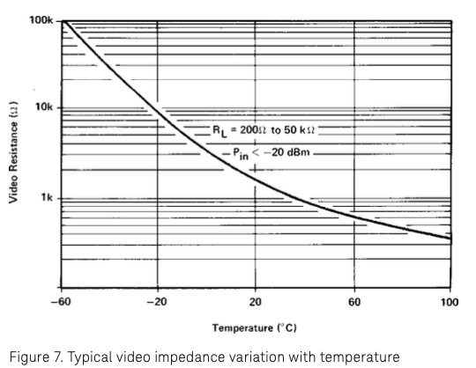
 |  |  |  |  |  |  |  | 温度(℃) | 抵抗値(Ω) | 近似値(Ω)
 |  |  |  |  |  |  |  | -20 | 365 | 364.97369262
 |  |  |  |  |  |  |  | -10 |  | 346.3194229
 |  |  |  |  |  |  |  | 0 |  | 332.5
 |  |  |  |  |  |  |  | 10 |  | 322.26231972
 | 抵抗値(Ω) | 近似値(Ω)
-20 | 365 | 364.97369262
-10 |  | 346.3194229
0 |  | 332.5
10 |  | 322.26231972
20 | 315 | 314.67805963
30 |  | 309.05950156
40 |  | 304.89717137
50 |  | 301.81364133
60 | 300 | 299.52930608
 |  |  |  |  |  |  |  | 20 | 315 | 314.67805963
 |  |  |  |  |  |  |  | 30 |  | 309.05950156
 |  |  |  |  |  |  |  | 40 |  | 304.89717137
 |  |  |  |  |  |  |  | 50 |  | 301.81364133
 |  |  |  |  |  |  |  | 60 | 300 | 299.52930608

 |  |  |  |  |  |  |  |  |  | 39.5 | 2952.36
 |  |  |  |  |  |  |  |  |  | -0.03 | -0.053
 |  |  |  |  |  |  |  |  |  | 293 | 477.27

